15地市
2015年中国政府网站绩效评估指标体系征求意见稿（地市）
一级指标 | 权重 | 二级指标 | 权重 | 评估说明 | 政策依据
信息公开 | 30 | 主动公开 | 15 | 重点考查行政权力清单、财政资金信息公开、其他2015年重点公开信息等领域内容。 （1）行政权力清单：公开政府部门的行政职权及其法律依据、实施主体、运行流程、监督方式以及服务指南等信息 （2）财政资金：财政预决算、“三公”经费、财政审计结果和整改情况等信息公开； （3）2015重点领域：公共资源配置、重大建设项目、国有企业信息、环境保护、食品药品安全等 | 国办发〔2015〕22号
 |  | 依申请公开 | 5 | 开设畅通的在线受理渠道，提供依申请公开结果查询渠道及依申请公开表格下载服务。 | 《政府信息公开条例》
 |  | 政府清单公开 | 5 | 制定相关制度，推进简政放权，提出清单公开的类别和工作思路。 | 简政放权
 |  | 政策解读 | 5 | 对涉及群众切身利益或社会高度关注或专业性比较强的重要政策信息的制定背景、依据、意图、内容、措施等进行详细解读；运用图片、图表、图解、视频等可视化方式增强解读效果。 | 国办发（2013）100号 国办发〔2014〕57号
在线服务 | 35 | 便民服务 | 15 | 重点考查社会保险、社会救助、教育、医疗卫生等各类公共服务信息的整合程度以及相应的查询服务。 （1）社会保险：提供各项社会保险参保情况、待遇支付情况和水平，社会保险基金收支、结余和收益情况等信息。及时发布基本医疗保险、工伤保险和生育保险药品目录，以及基本医疗保险、工伤保险诊疗项目范围、辅助器具目录等信息。 （2）社会救助：提供城乡低保、特困人员供养、医疗救助、临时救助等信息公开工作；实行救助实施过程公开，加大救助对象人数、救助标准、补助水平和资金支出等信息公开力度。 （3）教育服务：提供各类学校信息，招生政策，义务教育学区划分、学位申请，录取结果，民办学校监管，教育资助等服务。 （4）医疗卫生：及时公开法定传染病和重大突发公共卫生事件，推动各类医疗机构健全信息公开目录，全面公开医疗服务、价格、收费等信息。 | 国办发〔2006〕104号 国办发〔2015〕22号
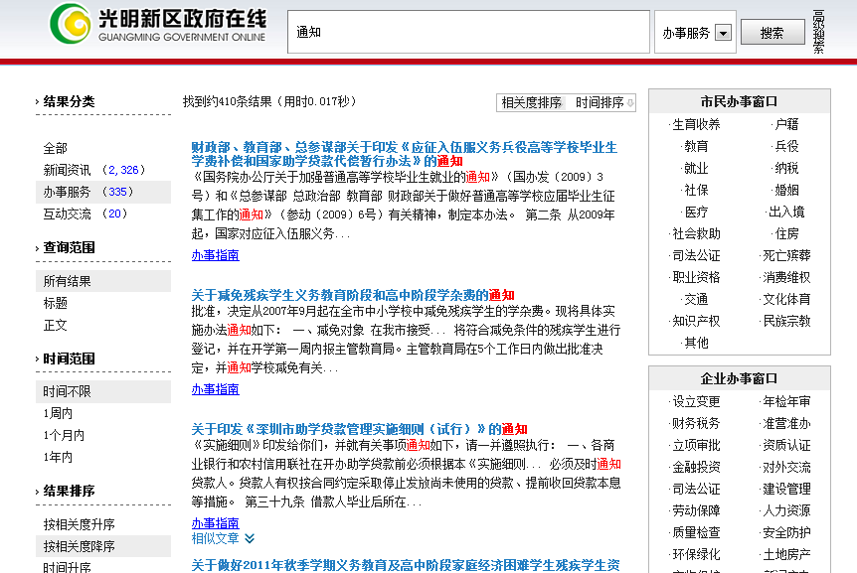
 |  | 办事服务 | 20 | 提供行政审批事项网上办理一体化、一站式、人性化服务。 （1）一体化：提供从办事指南、表格下载、在线咨询、在线受理、结果查询等一体化的服务。 （2）一站式：充分利用省级提供的统一平台提供一站式服务，整合本级政府各部门办事资源；省级未开通统一平台的，可提供本级政府统一平台，为各部门及辖区各县区政府提供自上而下的平台支撑服务。 （3）人性化：按用户对象、服务主题、业务主题等提供场景式导航、特别群体快速访问通道等人性化服务。 | 国办发〔2006〕104号
互动交流 | 10 | 信箱渠道 | 5 | 设立功能便捷的在线咨询投诉类渠道，并能及时有效的反馈用户信件。 （1）渠道建设：设立在线信箱类互动渠道，提供操作使用说明；设置信件查询渠道；设置答复满意度调查评价功能。 （2）反馈情况：公开有1年内的有效信件；能够对一般信件在7个工作日内给予回复或反馈，无敷衍、推诿、答非所问等情况。 | 国办发〔2014〕57号
 |  | 民意征集 | 5 | 设置网上调查、意见征集等民意征集渠道，公众可有效表达合理诉求。 （1）民意征集渠道：就重大规划、政策制定等开展民意征集渠道，广泛征求社会群众意见。 （2）网上调查渠道：开设网上调查功能，就涉及群众利益的政府决策等开展调查活动。 （3）渠道设置效果：2015年度开展的相关活动不少于6次；对征集的结果、采纳情况予以公开，以提升公众积极性。 | 国办发〔2014〕57号 国办发〔2015〕15号
体验与创新 | 25 | 浏览体验 | 6 | 采用先进的设计理念和技术展现美观、庄重的政府网站特色，如扁平化设计、HTML5、DIV+CSS、SEO优化等。 | 政府网站发展趋势
 |  | 智能服务 | 4 | 提供访问终端自适应、智能搜索、智能问答、个性主页/服务、无障碍浏览等智能化的网站使用体验。 | 国办发〔2014〕57号
 |  | 新媒体融合 | 4 | 开通微博、微信、移动客户端等新媒体，发布权威信息、提供实时服务，用户量大；移动客户端主流应用商店可搜索下载；网站提供二维码扫描、链接等；网站提供分享、评论等新媒体应用。 | 国办发〔2014〕57号
 |  | 数据开放 | 4 | 通过政府网站开放自身业务数据，方便公众使用和获取，开放的数据涉及领域较广泛。 | 政府网站发展趋势
 |  | 国际化程度 | 4 | 根据当地实际情况，提供外文版服务，包括行业信息介绍、动态信息发布、外事服务、交互服务等。 | 国办发〔2006〕104号
 |  | 网站安全 | 3 | 网页是否携带有病毒或被挂马，是否被搜索引擎收录为恶意网站。 | 中网办发文[2014]1号
附加项 |  | 减分项 | ▼5 | 对网站基础功能未达到国家政策要求，网站内容未达到全国政府网站普查要求给予一定减分。 （1）信息公开专栏：未设置信息公开专栏，或设置不规范。 （2）主动公开信息：规划计划、人事信息、统计数据等。 （3）栏目不更新：应更新栏目出现1年以上长期未更新情况。 （4）栏目有效性：存在空白栏目，包括有栏目无内容、栏目内容无实际意义等情况。 （5）链接可用性：存在链接不准确/出错，图片、附件、外部链接无法访问等情况。 | 国办发〔2015〕15号
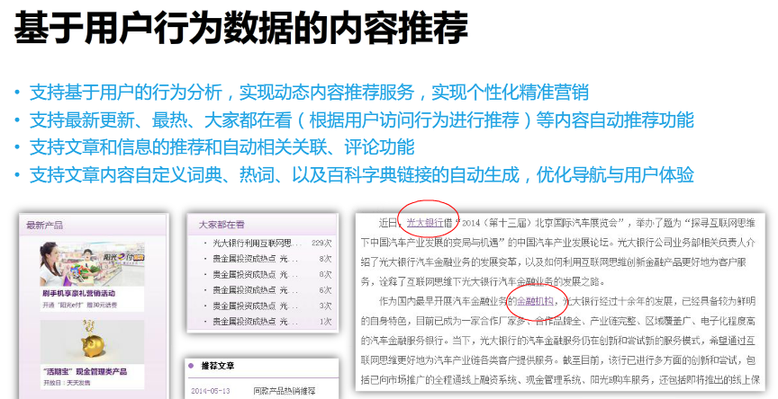
合计 | 100 | —— | 100

